2
 |  | PLANT EQUIPMENT CO., LTD.
 | 1312/1-2 Soi Anamai Ngamcharone 25,Ta Karm, Bangkhuntien, Bangkok 10150 Thailand Tel.(662) 490-4900 Fax(662)490-4909

Customer |  |  |  | : |  |  |  |  |  |  |  |  |  |  |  |  |  | Date |  |  |  | :
End User |  |  |  | : |  |  |  |  |  |  |  |  |  |  |  |  |  | Tag No. |  |  |  | :
Pump Brand |  |  |  | : |  |  |  |  |  | Model |  | : |  |  |  |  |  | Serial No. : |  |  |  | :
Motor Brand |  |  |  | : |  |  |  |  |  | Model |  | : |  |  |  |  |  | Serial No. : |  |  |  | :
Motor Power |  |  |  | : |  | KW | Voltage |  | : |  |  |  |  |  |  | Phase | : |  |  |  | Speed |  |  | : | rpm

Centrifugal Pump Analysis Report

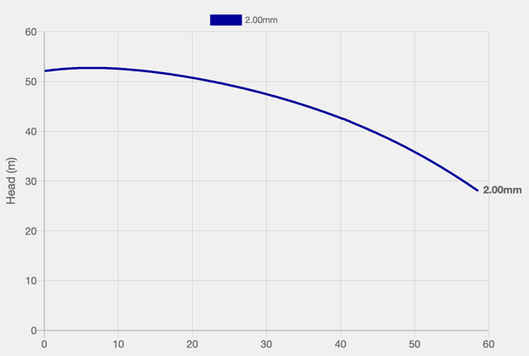
 |  |  |  |  |  |  |  |  |  |  |  |  | Require : Diff Pressure
 |  |  |  |  |  |  |  |  |  |  |  |  | Require : Actual Flow or *Assume Flow from curve
 |  |  |  |  |  |  |  |  |  |  |  |  | Diff. Pressure |  |  | Head |  |  | Flow |  |  |  | Analysis Result
 |  |  |  |  |  |  |  |  |  |  |  |  | (Bar) |  |  | (m) |  |  | (m3/hr)

 |  |  |  |  |  |  |  |  |  |  |  |  |  |  |  |  |  |  |  |  |  |  | Suggestion

 |  |  |  |  |  |  |  |  |  |  |  |  | Pump Performance Analysis
 |  |  |  |  |  |  |  |  |  |  |  |  | Require : Actual Flow only
 |  |  |  |  |  |  |  |  |  |  |  |  | Analysis Result |  |  |  |  |  |  | Suggestion

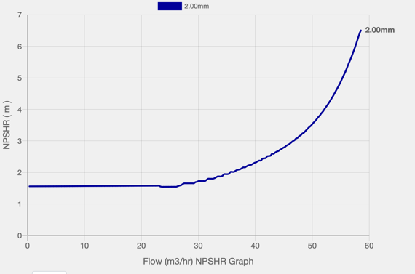
 |  |  |  |  |  |  |  |  |  |  |  |  | Require : Suction Pressure
 |  |  |  |  |  |  |  |  |  |  |  |  | Suct. Pressure |  |  | Vapor Pres. |  |  | NPSHA |  |  |  | Analysis Result
 |  |  |  |  |  |  |  |  |  |  |  |  | (Bar) |  |  | (Bar) |  |  | (m)

 |  |  |  |  |  |  |  |  |  |  |  |  | NPSHR |  |  | Vapor Pres. |  |  | Remark |  |  |  | Suggestion
 |  |  |  |  |  |  |  |  |  |  |  |  | (m) |  |  | (Bar)

Power Analysis
No |  | Flow |  |  | Head | Cal. Power |  | Current |  |  | Voltage |  |  | Power | Analysis Result |  |  |  |  |  | Suggestion
 |  | (m3/hr) |  |  | (m) | kW |  | A |  |  | Volt |  |  | kW

Vibration
Time |  |  | Pump |  |  |  |  |  |  |  |  |  | Motor
 |  |  | Result |  |  |  | Suggestion |  |  |  |  |  | Result |  |  |  |  |  |  | Suggestion

Tested by |  |  | : |  |  |  |  |  | Inspected by |  |  |  | : |  |  |  |  | Approved by |  |  |  |  | :

Date |  |  | : |  |  |  |  |  | Date |  |  |  | : |  |  |  |  | Date |  |  |  |  | :

